20190612
问题编号 | 优先级 | 所属模块 | 所属流程 | 问题内容 | 问题跟进人 | 问题提出时间 | 问题负责人 | 问题解决时间 | 备注
1 | 中 | 财务 | 数据确认 | 行业业绩统计及确认收入，数据是否来自 sap，若不是，其取数源在哪 | 罗加云 | 2019-06-12 |  |  |  | 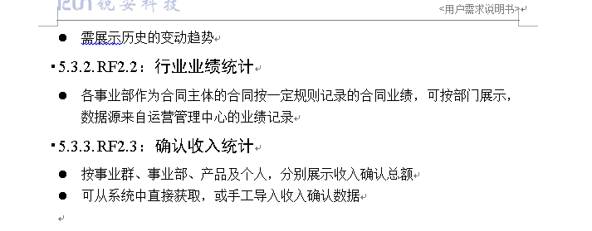
2 | 高 | 经营分析及工程售后管理 | 需求确认 | 公司经营指标分析v1.1及工程售后管理v1.0方案设计 方案确认 | 高祥云 | 2019-06-12
3 | 高 | 驾驶舱需要增加人力资源和现金流 | 需求确认 | 人力资源及现金流展示什么信息 | 高祥云 | 2019-06-12 |  |  | 现金流未知
4 | 高 | 驾驶舱 | bi实现 | 驾驶舱页面布局适应问题需调整修改 | 杜振兴 | 2019-06-13
5 | 高 | 经营指标分析 | 数据确认 | 总规划人数取值位置未知 | 罗加云 | 2019-06-14
6 | 高 | 驾驶舱数据权限控制 | 需求确认 | 驾驶舱页面数据权限需要怎样去进行权限控制 | 高祥云 | 2019-06-14
7 | 高 | 驾驶舱数据权限控制 | 需求确认 | 经营指标权限需要怎样去进行权限控制 | 高祥云 | 2019-06-14

解决详情 | 优先级 | 所属模块 | 所属流程 | 备注详情记录及修改意见 | 问题跟进人 | 问题提出时间 | 问题负责人 | 确认时间 | 备注
3.1 | 高 | 驾驶舱 | 需求确认 | 驾驶舱人力资源级别分类（漏斗）。 总规划人数，在岗人数，可规划人数 现金流量表：现金余额，贷款余额，经营性现金流量净额(先按标签展示) | 高祥云 | 2019-06-12 |  | 2019-06-13 | 需确认总规划人数能否在系统取得
1 | 中 | 财务 | 数据确认 | 将来自于家园系统 | 罗加云 | 2019-06-13 |  | 2019-06-13
6 | 高 | 驾驶舱 | 需求确认 | 不进行数据权限的控制，只进行报表权限控制 | 高祥云 | 2019-06-14
7 | 高 | 经营指标分析 | 需求确认 | 不进行数据权限的控制，只进行报表权限控制 | 高祥云 | 2019-06-14

